EMAIL
 | ENGLISH | POLISH | XX | XX | XX | XX
 | INFINITELY WOMAN | NIESKOŃCZENIE KOBIECA
 | Liberate the endless power of your feminity with the new J'adore Eau de Parfum Infinissime. Our new fragrance infuses the iconic J'adore bouquet with intense sensuality and expresses the eternal grace and confident elegance of all women. | Uwolnij nieskończoną moc swojej kobiecości z nowym J'adore Eau de Parfum Infinissime. Nasz nowy zapach wypełnia intensywną zmysłowością kultowy bukiet J'adore, wyrażając wieczną wdzięczność i pewną siebie elegancję wszystkich kobiet.
 | https://www.dior.com/en_int/fragrance/womens-fragrance/discover-jadore-infinissime | https://www.dior.com/en_int/fragrance/womens-fragrance/discover-jadore-infinissime
 | Discover | Odkryj
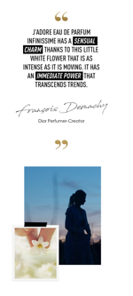
Image | NEW J'ADORE EAU DE PARFUM INFINISSIME | NOWY J'ADORE EAU DE PARFUM INFINISSIME
 | https://www.dior.com/en_int/fragrance/womens-fragrance/discover-jadore-infinissime#liberating-the-golden-jadore-necklace | https://www.dior.com/en_int/fragrance/womens-fragrance/discover-jadore-infinissime#liberating-the-golden-jadore-necklace
 | Discover | Odkryj

 | THE BOUQUET THAT NEVER WILTS | BUKIET, KTÓRY NIGDY NIE USYCHA
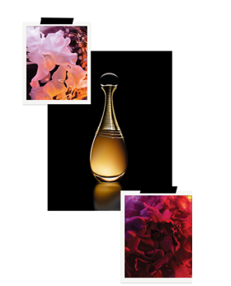 Image | The legendary tuberose infuses the mythic J'adore bouquet with exotic charm and mystery. Combined with Centifolia rose, Sambac Jasmine, ylang-ylang and rich sandalwood, this mythic flower leads an endless and spellbinding cascade of floral intensity. | Legendarna tuberoza wypełnia mityczny bukiet J'adore egzotycznym wdziękiem i tajemnicą. W połączeniu z różą Centyfolią, Jaśminem Sambac, ylang-ylang i bogatym drewnem sandałowym, ten mityczny kwiat wiedzie niekończącą się i urzekającą kaskadę kwiatowej intensywności.
 | https://www.dior.com/en_int/products/beauty-Y0996116-jadore-eau-de-parfum-infinissime | https://www.dior.com/en_int/products/beauty-Y0996116-jadore-eau-de-parfum-infinissime
 | Discover | Odkryj

 | THE SAVOIR FAIRE OF SCENT
 | For many years, the House of Dior has worked to reintroduce the famed Tuberose of Grasse back into its namesake region. Harvested at twilight, its sensual aroma is meticulously extracted using the ancestral technique of enfleurage, leaving nothing but a voluptuous trail of creamy and honeyed notes that is sure to capture the hearts of all who cross its path. | Przez wiele lat Dom Dior pracował nad ponownym wprowadzeniem słynnej Tuberozy z Grasse do jej imiennego regionu. Zbierana o zmierzchu, jej zmysłowy aromat jest skrupulatnie wydobywany przy użyciu techniki przodków "enfleurage", nie pozostawiając po sobie nic poza zmysłowym śladem kremowych i miodowych nut, które z pewnością podbiją serca każdego, kto ją napotka.
 | https://www.dior.com/en_int/fragrance/womens-fragrance/discover-jadore-infinissime#intriguing-grasse-tuberose | https://www.dior.com/en_int/fragrance/womens-fragrance/discover-jadore-infinissime#intriguing-grasse-tuberose
 | Discover | Odkryj

 | JOIN THE COMMUNITY AT #DIOR BEAUTY LOVERS | DOŁĄCZ DO SPOŁECZNOŚCI #DIOR BEAUTY LOVERS

